Chi tiết địa chất
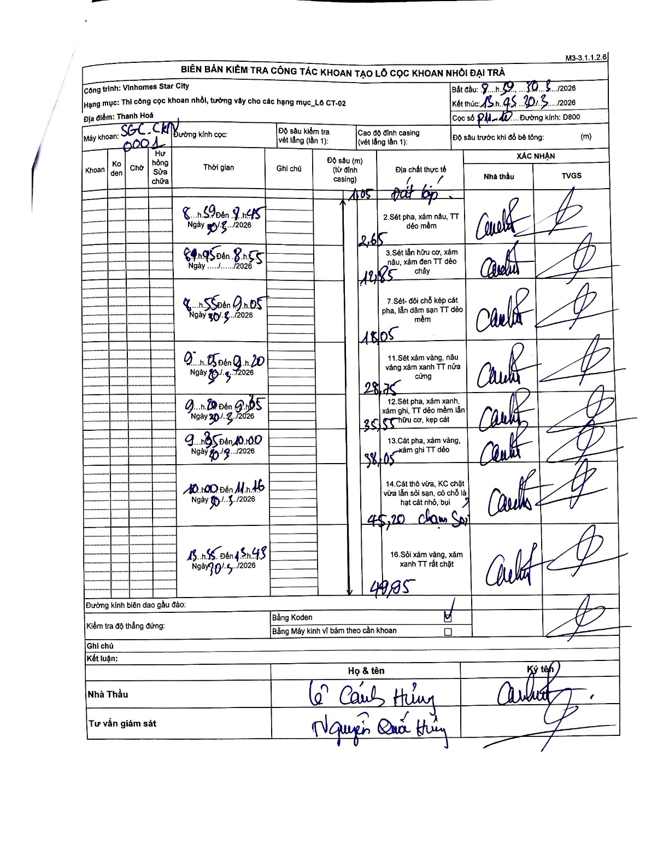
Dự án | Star City Thanh Hóa
Hạng mục | Thi công cọc khoan nhồi, tường vây cho các hạng mục_Lô CT-02
Tên bộ phận | Thanh Hoá
Số hiệu cọc | P11-10
Tên Máy khoan | SGC-KCN0001
Đường kính | D800
Bắt đầu thi công | 08:50 30/03/2026
Kết thúc thi công | 13:45 30/03/2026

Địa chất TT | Đường kính | Mô tả lớp thiết kế | Từ (h) | Đến (h) | Cao độ từ | Cao độ đến | T.Gian (h) | Dài (m) | V (m/h) | Ghi chú
Đất lấp | D800 | Đất lấp | 08:50 30/03/2026 | 08:55 30/03/2026 | -0.71 | -1.05 | 0.08 | 0.34 | 4.08 | Elevation calculated from casing; length estimated from profile as not explicitly written in length column for first segment.
2 | D800 | Sét pha, xám nâu, TT dẻo mềm | 08:50 30/03/2026 | 08:55 30/03/2026 | -1.05 | -2.65 | 0.08 | 1.6 | 19.2
3 | D800 | Sét lẫn hữu cơ, xám nâu, xám đen TT dẻo chảy | 08:55 30/03/2026 | 09:05 30/03/2026 | -2.65 | -12.85 | 0.17 | 10.2 | 61.2
4 | D800 | Sét-đới chỗ kẹp cát pha, lẫn dăm sạn TT dẻo mềm | 09:05 30/03/2026 | 09:20 30/03/2026 | -12.85 | -18.05 | 0.25 | 5.2 | 20.8
5 | D800 | Sét xám vàng, nâu vàng xám xanh TT nửa cứng | 09:20 30/03/2026 | 09:45 30/03/2026 | -18.05 | -28.75 | 0.42 | 10.7 | 25.68
6 | D800 | Sét pha, xám xanh, xám ghi, TT dẻo mềm lẫn hữu cơ, kẹp cát | 09:45 30/03/2026 | 10:00 30/03/2026 | -28.75 | -35.55 | 0.25 | 6.8 | 27.2
7 | D800 | Cát pha, xám vàng, xám ghi TT dẻo | 10:00 30/03/2026 | 11:15 30/03/2026 | -35.55 | -38.05 | 1.25 | 2.5 | 2
8 | D800 | Cát thô vừa, KC chặt vừa lẫn sỏi sạn, có chỗ là hạt cát nhỏ, bụi | 11:15 30/03/2026 | 13:45 30/03/2026 | -38.05 | -45.2 | 2.5 | 7.15 | 2.86
9 | D800 | Sỏi xám vàng, xám xanh TT rất chặt | 13:45 30/03/2026 | 13:45 30/03/2026 | -45.2 | -49.95 | 0.5 | 4.75 | 9.5

ẢNH BIÊN BẢN GỐC

